图纸信息表
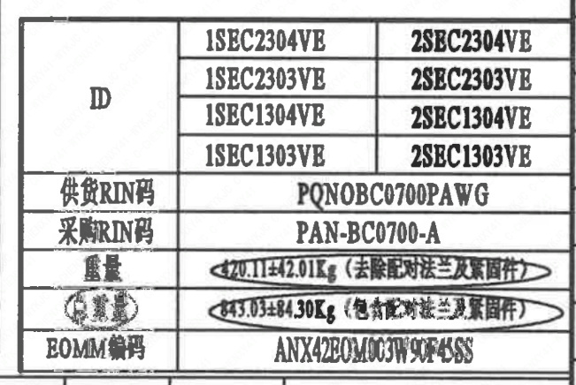
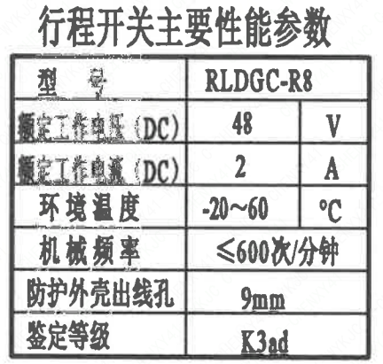
页码 | 表格名称 | 字段名称 | 字段值 | 标准字段名 | 标准字段值
1 | 阀门参数表 | ID | 1SEC2304VE,1SEC2303VE,1SEC1304VE,1SEC1303VE,2SEC2304VE,2SEC2303VE,2SEC1304VE,2SEC1303VE | 功能位置编码 | 1SEC2304VE,1SEC2303VE,1SEC1304VE,1SEC1303VE,2SEC2304VE,2SEC2303VE,2SEC1304VE,2SEC1303VE
1 | 阀门参数表 | 供货RIN码 | PQNOBC0700PAWG | 供货RIN码 | PQNOBC0700PAWG
1 | 阀门参数表 | 采购RIN码 | PAN-BC0700-A | 采购RIN码 | PAN-BC0700-A
1 | 阀门参数表 | 重量 | 420.11±42.01Kg（去除配对法兰及紧固件）
1 | 阀门参数表 | 总重量 | 843.03±84.30Kg（包含配对法兰及紧固件）
1 | 阀门参数表 | EOMM编码 | ANX42EOM003H9045SS
1 | 主要性能参数 | 公称尺寸 | DN700 | 阀门入口口径 | DN700
 |  |  |  | 阀门出口口径 | DN700
1 | 主要性能参数 | 压力等级 | 150Lb
1 | 主要性能参数 | 设计压力 | 1.2 | 设计压力 | 1.2
1 | 主要性能参数 | 壳体强度试验压力（保压≥10min，无渗漏） | 3
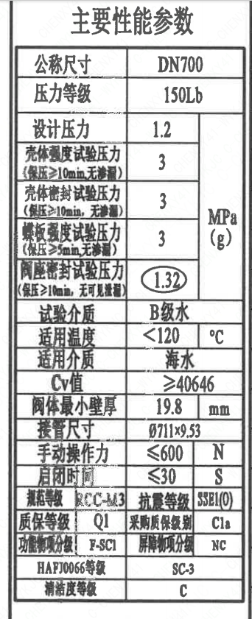
1 | 主要性能参数 | 壳体密封试验压力（保压≥10min，无渗漏） | 3
1 | 主要性能参数 | 蝶板强度试验压力（保压≥5min，无渗漏） | 3
1 | 主要性能参数 | 阀座密封试验压力（保压≥10min，无可见泄漏） | 1.32
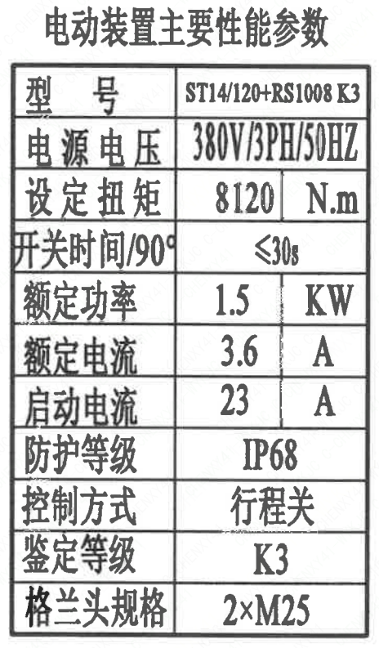
1 | 主要性能参数 | 试验介质 | B级水
1 | 主要性能参数 | 适用温度 | <120
1 | 主要性能参数 | 适用介质 | 海水 | 流体介质 | E
1 | 主要性能参数 | Cv值 | ≥40646 | 设计要求流量系数 | 40646~x
1 | 主要性能参数 | 阀体最小壁厚 | 19.8
1 | 主要性能参数 | 接管尺寸 | ∅711×9.53 | 入口接管外径 | 711
 |  |  |  | 入口接管壁厚 | 9.53
 |  |  |  | 出口接管外径 | 711
 |  |  |  | 出口接管壁厚 | 9.53
1 | 主要性能参数 | 手轮操作力 | ≤600
1 | 主要性能参数 | 启闭时间 | ≤30
1 | 主要性能参数 | 规范等级 | RCC-M3 | 规范等级 | RCC-M3
1 | 主要性能参数 | 抗震等级 | SSE1（O) | 抗震要求 | SSE1
 |  |  |  | 抗震分类 | O
1 | 主要性能参数 | 质保等级 | Q1 | 物项质保等级 | Q1
1 | 主要性能参数 | 采购质保级别 | C1a
1 | 主要性能参数 | 功能物项分级 | F-SC1 | 功能物项分级（可运行性） | F-SC1
 |  |  |  | 功能物项分级（完整性） | F-SC1
1 | 主要性能参数 | 屏障物项分级 | NC | 屏障物项分级 | NC
1 | 主要性能参数 | HAF J0066等级 | SC-3 | 核安全等级（阀门本体） | SC-3
1 | 主要性能参数 | 清洁度等级 | C | 清洁度等级 | C
1 | 行程开关主要性能参数 | 型号 | RLDGC-R8
1 | 行程开关主要性能参数 | 额定工作电压（DC） | 48
1 | 行程开关主要性能参数 | 额定工作电流（DC） | 2×M25
1 | 行程开关主要性能参数 | 环境温度 | -20~60
1 | 行程开关主要性能参数 | 机械频率 | ≤600次/分钟
1 | 行程开关主要性能参数 | 防护外壳出线孔 | 9mm
1 | 行程开关主要性能参数 | 鉴定等级 | K3ad | 限位开关鉴定程序 | K3ad
1 | 电动装置主要性能参数 | 型号 | ST14/120+RS1008 K3
1 | 电动装置主要性能参数 | 电源电压 | 380V/3PH/50HZ
1 | 电动装置主要性能参数 | 设定扭矩 | 8120
1 | 电动装置主要性能参数 | 开关时间/90° | ≤30s
1 | 电动装置主要性能参数 | 额定功率 | 1.5
1 | 电动装置主要性能参数 | 额定电流 | 3.6
1 | 电动装置主要性能参数 | 启动电流 | 23
1 | 电动装置主要性能参数 | 防护等级 | IP68
1 | 电动装置主要性能参数 | 控制方式 | 行程关
1 | 电动装置主要性能参数 | 鉴定等级 | K3 | 驱动装置鉴定程序 | K3
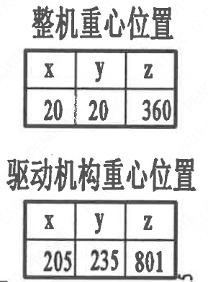
1 | 电动装置主要性能参数 | 格兰头规格 | 2×M25
1 | 阀门重心信息表 | 整机重心位置 | （20,20,360）
1 | 阀门重心信息表 | 驱动装置重心位置 | （205,235,801）

材料清单
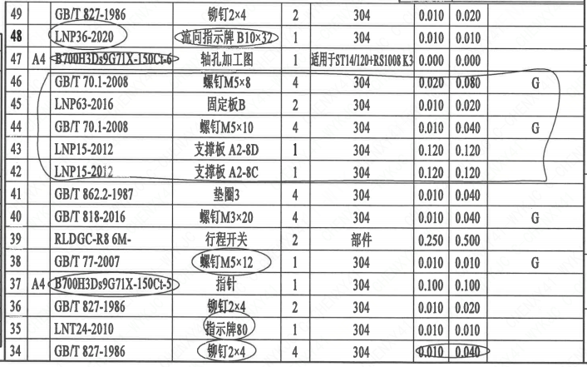
页码 | 序号 | 幅面 | 代号 | 名称 | 数量 | 材料 | 单件 | 总计 | 备注
1 | 1 |  | LNB31-2007 | 减摩调整垫60 | 1 | ZCuAl10Fe5Ni5 | 0.240 | 0.240
1 | 2 |  | GB/T 5781-2016 | 螺栓M12×35 | 6 | 42CrMo4 | 0.030 | 0.180 | M5110;磷化;G-Q1
1 | 3 |  | GB/T 855-1988 | 垫圈12 | 6 | 304 | 0.010 | 0.060
1 | 4 |  | LNP12-2010 | 端盖160 | 1 | P280GH | 3.850 | 3.850 | M1122;G-Q3
1 | 5 |  | LNP06-2010 | O形圈101×3.5 | 1 | EPDM | 0.010 | 0.010
1 | 6 |  | LNP11-2010 | 对开圆环65 | 1 | ZCuAl10Fe5Ni5 | 0.370 | 0.370
1 | 7 |  | LNP09-2010 | 轴承Ⅲ75×90 | 1 | ZCuAl10Fe5Ni5 | 0.890 | 0.890
1 | 8 |  | LNP05-2010 | 下阀轴700-N3 | 1 | SAF2507 | 9.840 | 9.840 | ST/JSTJ03;G-Q3
1 | 9 |  | LNP02-2010 | 螺栓700-150-N3 | 1 | ZSAF2507 | 93.690 | 93.690 | ST/JSTJ04
1 | 10 | A3 | B700H3Ds9G71X-150Ct-1 | 阀轴 | 1 | SAF2507 | 15.720 | 15.720 | ST/JSTJ03;G-Q3
1 | 11 |  | LNP03-2010 | 阀座700 | 1 | EPDM | 13.000 | 13.000
1 | 12 | A2 | B700H3Ds9G71X-150Ct-2 | 阀体 | 1 | 20MN5M | 138.960 | 138.960 | M1112
1 | 13 |  | LNP08-2010 | 轴承Ⅱ75×52.5 | 1 | ZCuAl10Fe5Ni5 | 1.000 | 1.000
1 | 14 |  | LNP06-2010 | O形圈93×3.5 | 2 | EPDM | 0.010 | 0.020
1 | 15 |  | LNP06-2010 | O形圈81×3.5 | 2 | EPDM | 0.010 | 0.020
1 | 16 |  | GB/T 9125-2010 | 螺柱 M16×140 | 8 | 35CrMoA | 0.080 | 0.640 | 磷化;G
1 | 17 |  | GB/T 6170-2015 | 螺母 M16 | 8 | 45 | 0.030 | 0.240 | 磷化;G
1 | 18 |  | GB/T 855-1988 | 垫圈16 | 8 | 304 | 0.010 | 0.080
1 | 19 |  | ST14/120+RS1008-K3- | 电动装置 | 1 | 部件 | 120.000 | 120.000 | 伯纳德
1 | 20 |  | GB/T 1096-2003 | 键20×110 | 2 | 45 | 0.200 | 0.400
1 | 21 | A4 | B700H3Ds9G71X-150Ct-3 | 垫块 | 1 | 20 | 28.000 | 28.000
1 | 22 |  | GB/T 894-2017 | 挡圈75 | 1 | 304 | 0.080 | 0.080
1 | 23 |  | LNP10-2010 | 垫块76 | 1 | 304 | 1.320 | 1.320
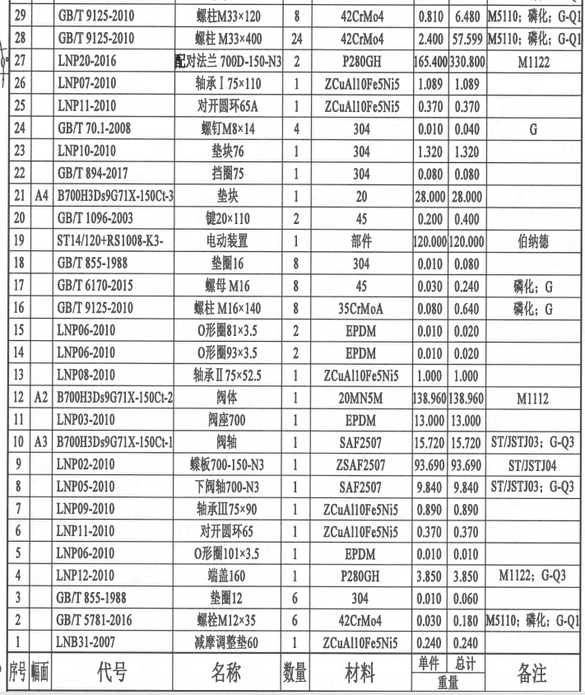
1 | 24 |  | GB/T 70.1-2008 | 螺钉M8×14 | 4 | 304 | 0.010 | 0.040 | G
1 | 25 |  | LNP11-2010 | 对开圆环65A | 1 | ZCuAl10Fe5Ni5 | 0.370 | 0.370
1 | 26 |  | LNP07-2010 | 轴承Ⅰ75×110 | 1 | ZCuAl10Fe5Ni5 | 1.089 | 1.089
1 | 27 |  | LNP20-2016 | 配对法兰 700D-150-N3 | 2 | P280GH | 165.400 | 330.800 | M1122
1 | 28 |  | GB/T 9125-2010 | 螺柱 M33×400 | 24 | 42CrMo4 | 2.400 | 57.599 | M5110;磷化;G-Q1
1 | 29 |  | GB/T 9125-2010 | 螺柱 M33×120 | 8 | 42CrMo4 | 0.810 | 6.480 | M5110;磷化;G-Q1
1 | 30 |  | GB/T 6170-2015 | 螺母 M33 | 56 | C45E | 0.240 | 13.440 | M5120;磷化;G-Q1
1 | 31 |  | GB/T 855-1988 | 垫圈33 | 56 | 304 | 0.060 | 3.360
1 | 32 |  | GB/T 119.2-2003 | 销16×24 | 2 | 420 | 0.030 | 0.060
1 | 33 | A4 | B700H3Ds9G71X-150Ct-4 | 标牌 | 1 | 304 | 0.010 | 0.010
1 | 34 |  | GB/T 827-1986 | 铆钉2×4 | 4 | 304 | 0.010 | 0.040
1 | 35 |  | LNT24-2010 | 指示牌80 | 1 | 304 | 0.010 | 0.010
1 | 36 |  | GB/T 827-1986 | 铆钉2×4 | 2 | 304 | 0.010 | 0.020
1 | 37 | A4 | B700H3Ds9G71X-150Ct-5 | 指针 | 1 | 304 | 0.100 | 0.100
1 | 38 |  | GB/T 77-2007 | 螺钉M5×12 | 1 | 304 | 0.010 | 0.010 | G
1 | 39 |  | RLDGC-R8 6M- | 行程开关 | 2 | 部件 | 0.250 | 0.500
1 | 40 |  | GB/T 818-2016 | 螺钉M3×20 | 4 | 304 | 0.010 | 0.040 | G
1 | 41 |  | GB/T 862.2-1987 | 垫圈3 | 4 | 304 | 0.010 | 0.040
1 | 42 |  | LNP15-2012 | 支撑板 A2-8C | 1 | 304 | 0.120 | 0.120
1 | 43 |  | LNP15-2012 | 支撑板 A2-8D | 1 | 304 | 0.120 | 0.120
1 | 44 |  | GB/T 70.1-2008 | 螺钉M5×10 | 4 | 304 | 0.010 | 0.040 | G
1 | 45 |  | LNP63-2016 | 固定板B | 2 | 304 | 0.010 | 0.020
1 | 46 |  | GB/T 70.1-2008 | 螺钉M5×8 | 4 | 304 | 0.020 | 0.080 | G
1 | 47 | A4 | B700H3Ds9G71X-150Ct-6 | 轴孔加工图 | 1 | 适用于ST14/120+RS1008 K3 | 0.000 | 0.000
1 | 48 |  | LNP36-2020 | 流向指示牌 B10×32 | 1 | 304 | 0.010 | 0.010
1 | 49 |  | GB/T 827-1986 | 铆钉2×4 | 2 | 304 | 0.010 | 0.020

技术要求
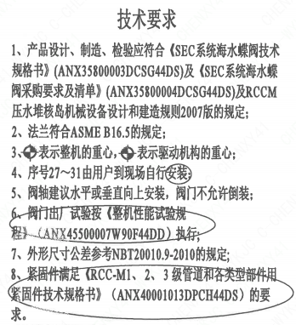
页码 | 字段名称 | 内容
1 | 技术要求-1 | 1、产品设计、制造、检验应符合《SEC系统海水蝶阀技术规格书》（ANX35800003DCSG44DS）及《SEC系统海水蝶阀采购要求及清单》（ANX35800004DCSG44DS）及RCCM压水堆核岛机械设备设计和建造规则2007版的规定；
1 | 技术要求-2 | 2、法兰符合ASME B16.5的规定；
1 | 技术要求-3 | 3、表示整机的重心，表示驱动机构的重心；
1 | 技术要求-4 | 4、序号27~31由用户到现场自行安装；
1 | 技术要求-5 | 5、阀轴建议水平或垂直向上安装，阀门不允许倒装；
1 | 技术要求-6 | 6、阀门出厂试验按《整机性能试验规程（ANX45500007W90F44DD）执行；
1 | 技术要求-7 | 7、外形尺寸公差参考NBT20010.9-2010的规定；
1 | 技术要求-8 | 8、紧固件满足《RCC-M1、2、3级管道和各类型部件用紧固件技术规格书》（ANX40001013DPCH44DS）的要求。
1 | 采购要求及清单文件编码 | ANX35800004DCSG44DS

图签栏
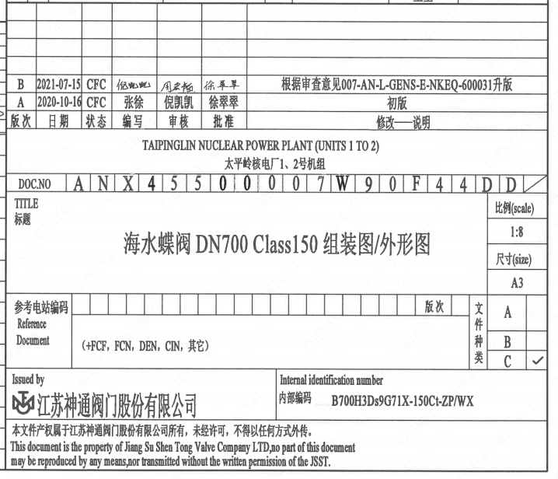
页码 | 文件编码 | 卷标 | 标题 | 参考文件编码 | 参考电站编码版次
1 | ANX45500007W90F44DD |  | 海水蝶阀DN700 Class150 组装图/外形图

